Sheet
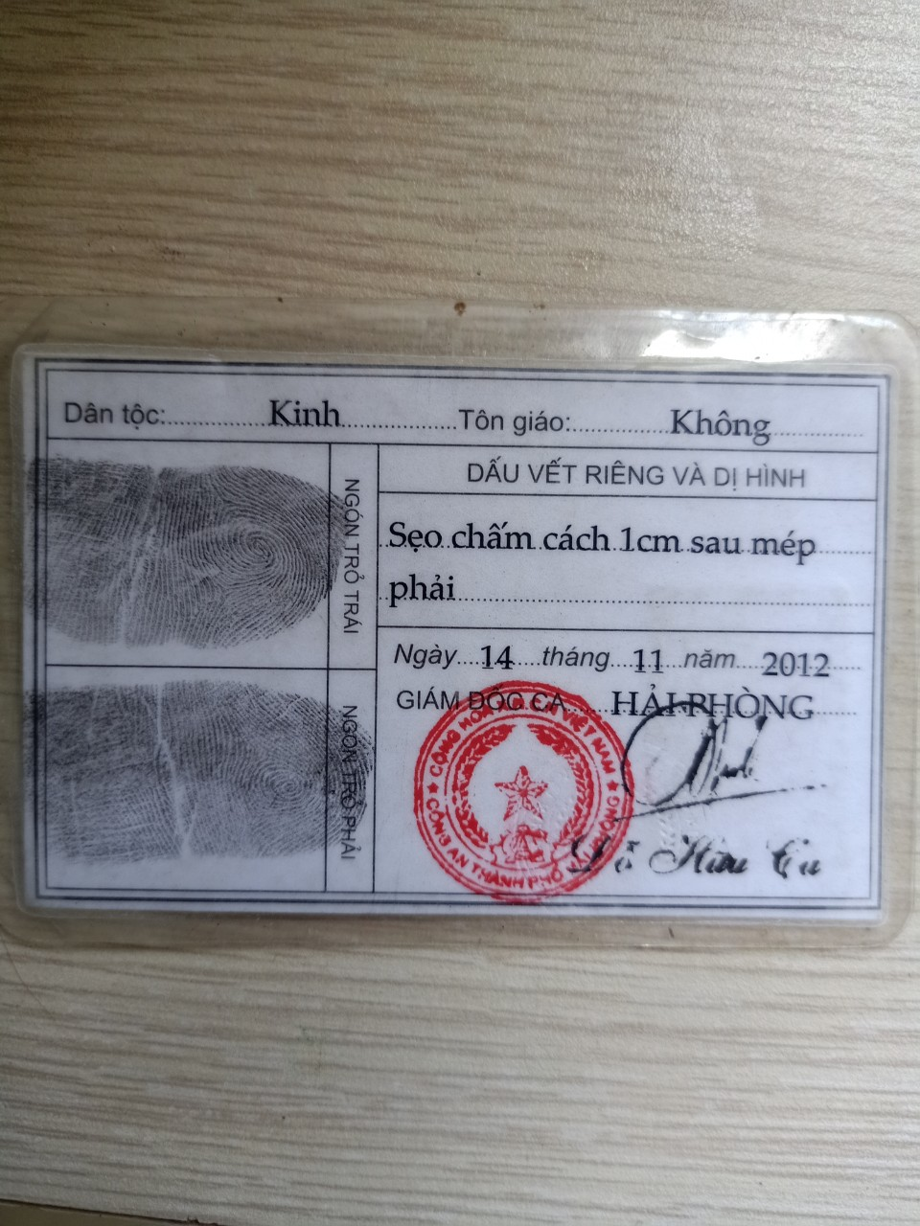
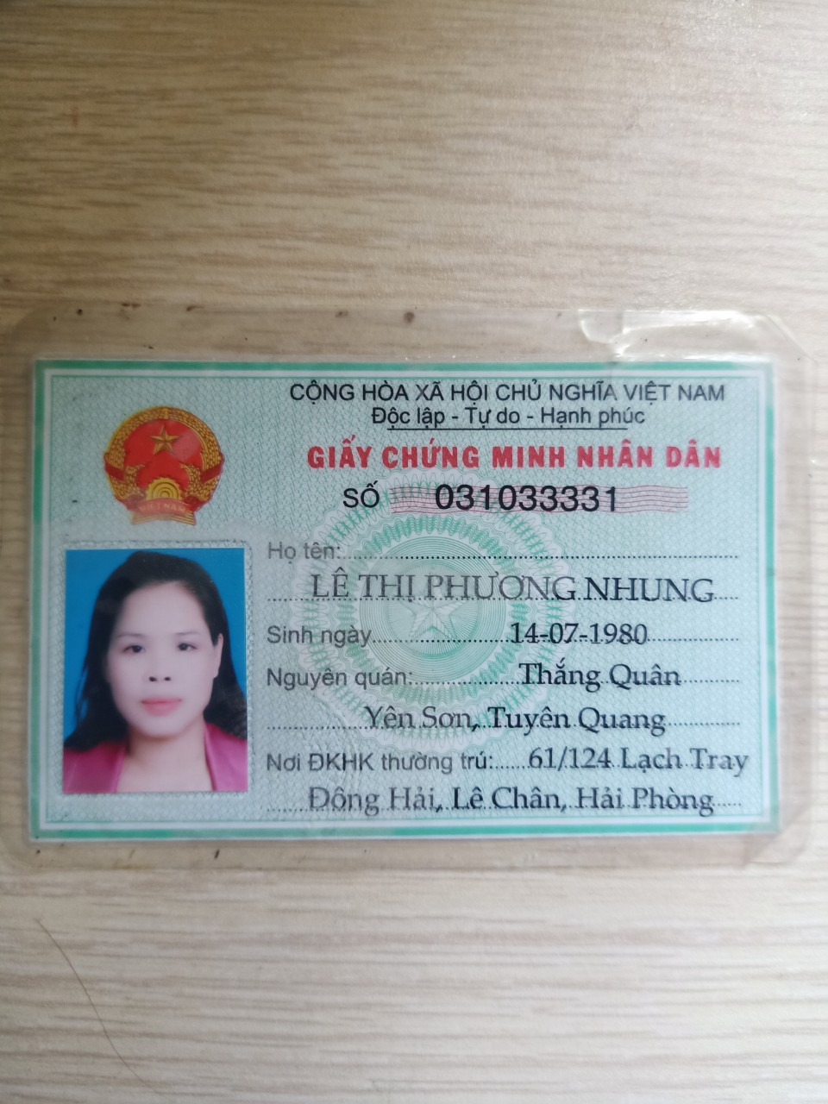
14/07/1980 | Nữ | 31033331 | {"email": "lephuongnhunghp@gmail.com", "info": {"size": "XS", "phone": "0919168963", "thanhtich": "", "nationality": "Vietnamese", "contact_phone": "0912221407", "ttyt": "", "club": "9841Vimaru"}} | LÊ THỊ PHƯƠNG NHUNG | lephuongnhunghp@gmail.com

